Block_Component図
■ Block図
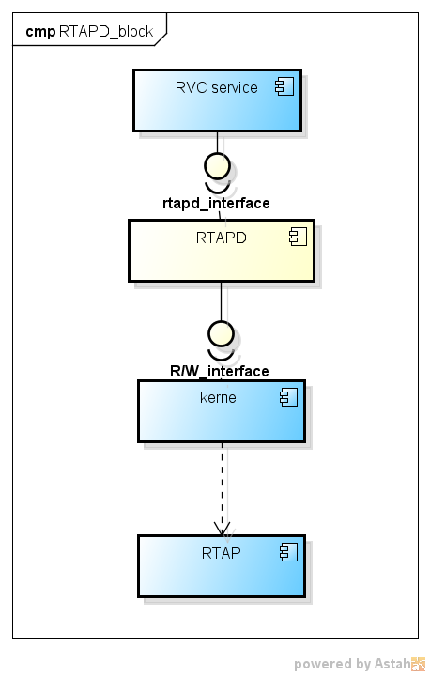

■ Block図の説明

RVC sevice:进行Android和RTAP间的camera通信
RTAPD:收发Android和RTAP间的camera通信消息
kernel:读写驱动
RTAP:实时应用处理器

■ 内部Block図
备注：内部模块图用来概括性的描述内部机能，要求比外部Block详细，比内部Class简略。
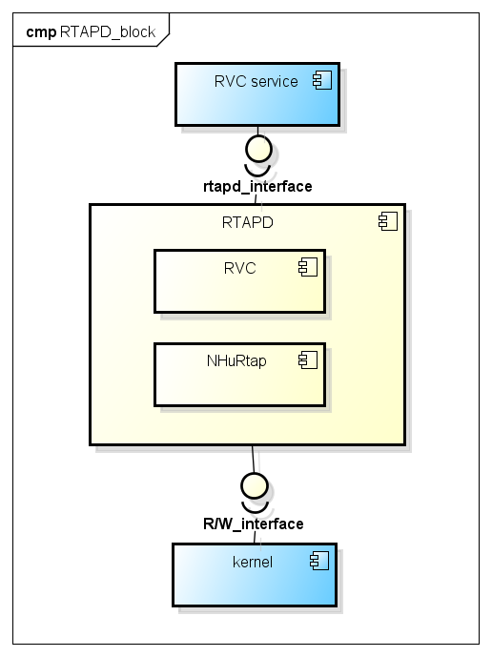

■ 内部Block図の説明

RVC:I/F for RVC service.
NHuRtap:Common processing for RVC、DVR etc.

UseCase図
■ use case図

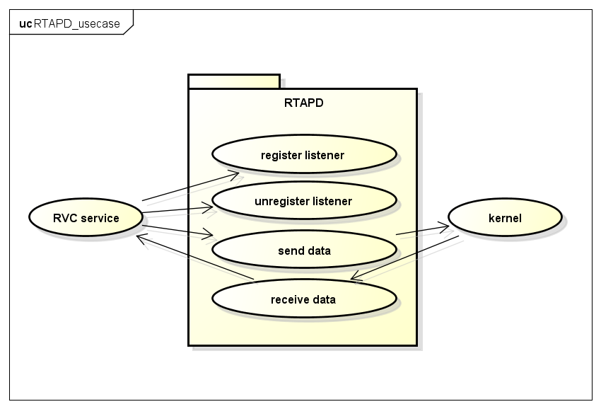

■ use caseの説明

RTAPD主要提供一下机能接口：
 | register listener
 | unregister listener
 | send data
 | receive data

I/F时序链接：
 | Sequence of I/F timing diagram

クラス図
■ クラス図

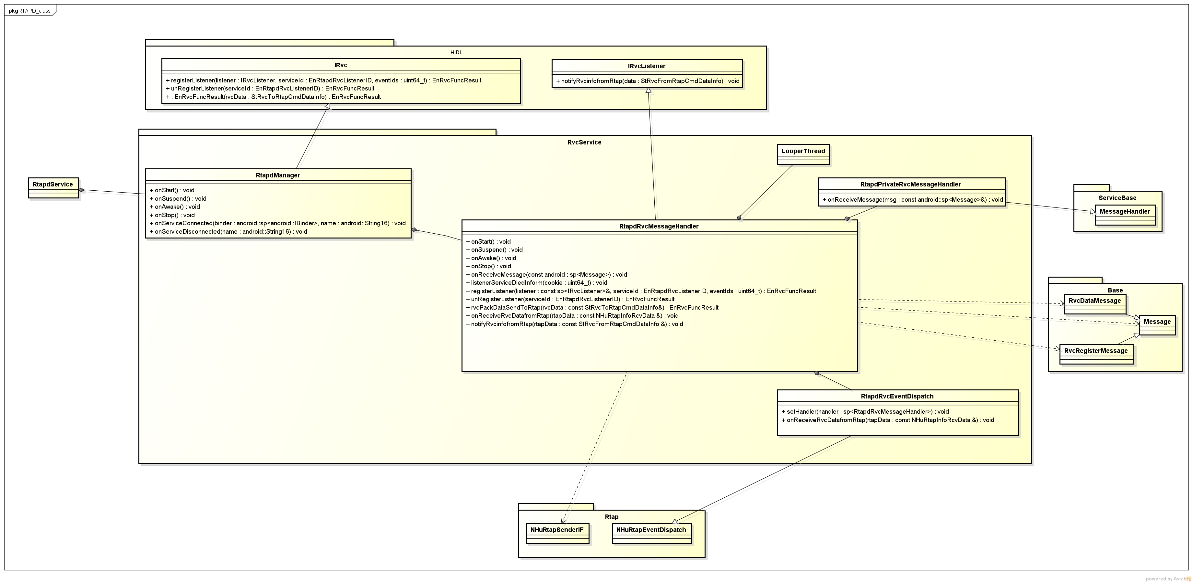

■ 各クラスの役割

RtapdManager
 | 起所有的work service

RtapdRvcMessageHandler
 | listener注册、通信消息收发

RtapdRvcEventDispatch
 | 对收到的通信消息进行派发

RtapdPrivateRvcMessageHandler
 | message的收发

シーケンス図
■ Sequence of register listener
Sequence1
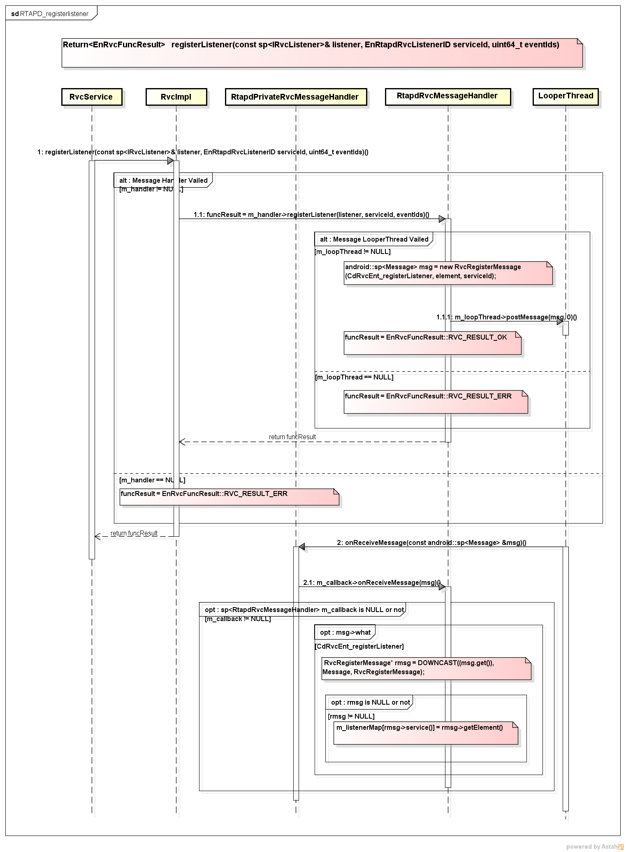

■ Sequenceの説明
Register listener for receive data.

■ Sequence of unregister listener
Sequence2
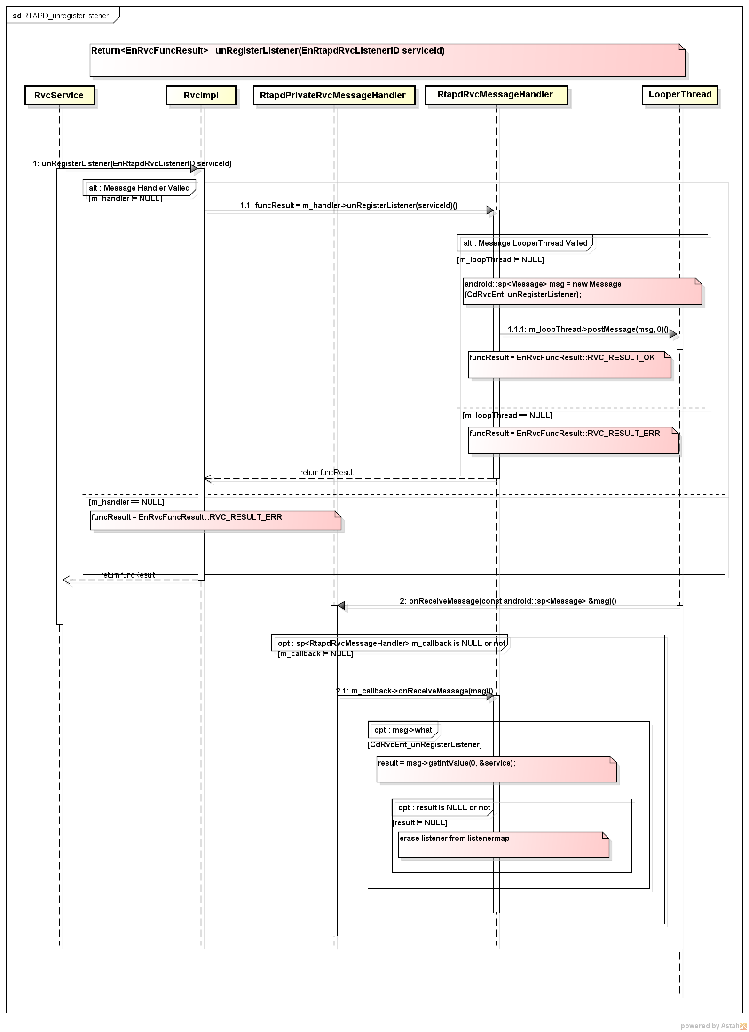

■ Sequenceの説明
unregister listener

■ Sequence of send data
Sequence3
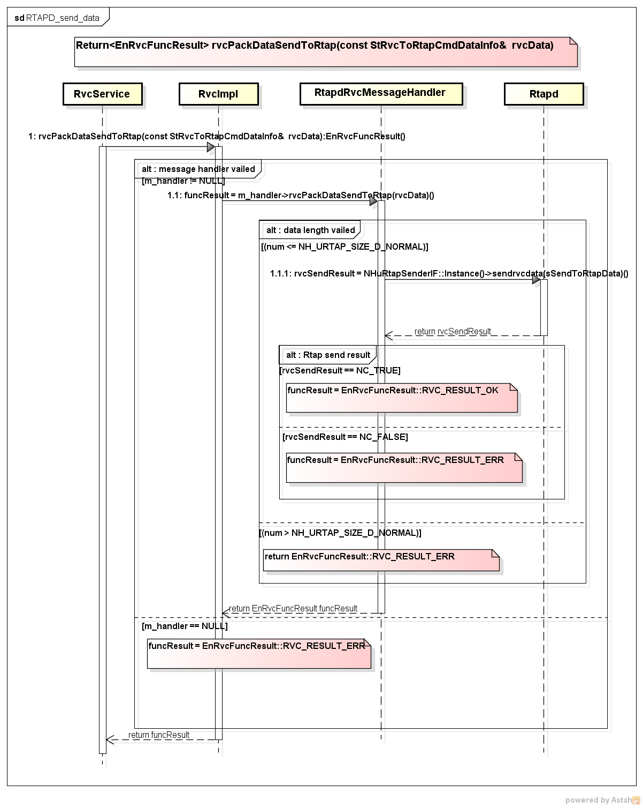

■ Sequenceの説明
Send data to RTAP.

■ Sequence of receive data
Sequence4
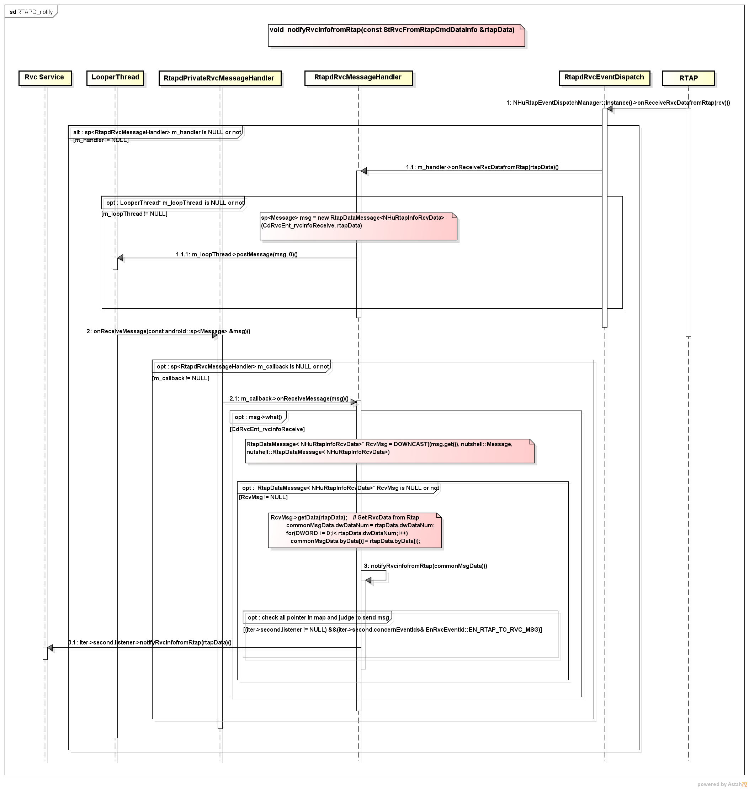

■ Sequenceの説明
Receive data from RTAP.

■ Sequence of exception handling
Sequence5
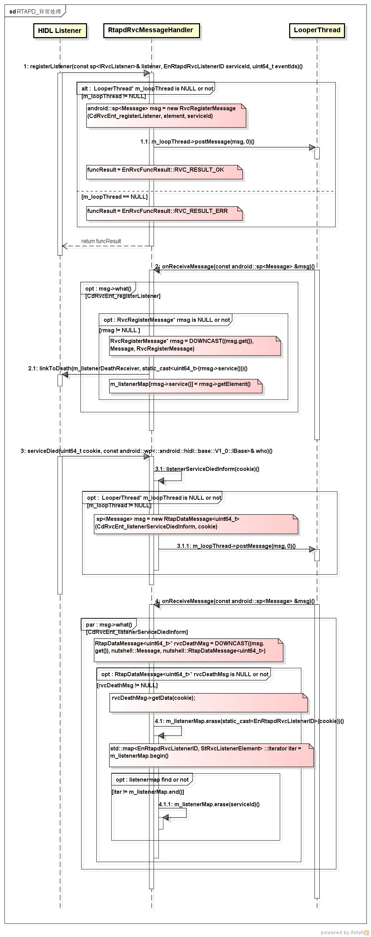

■ Sequenceの説明
Exception handling of service died.

■ Sequence of I/F timing diagram
Sequence6
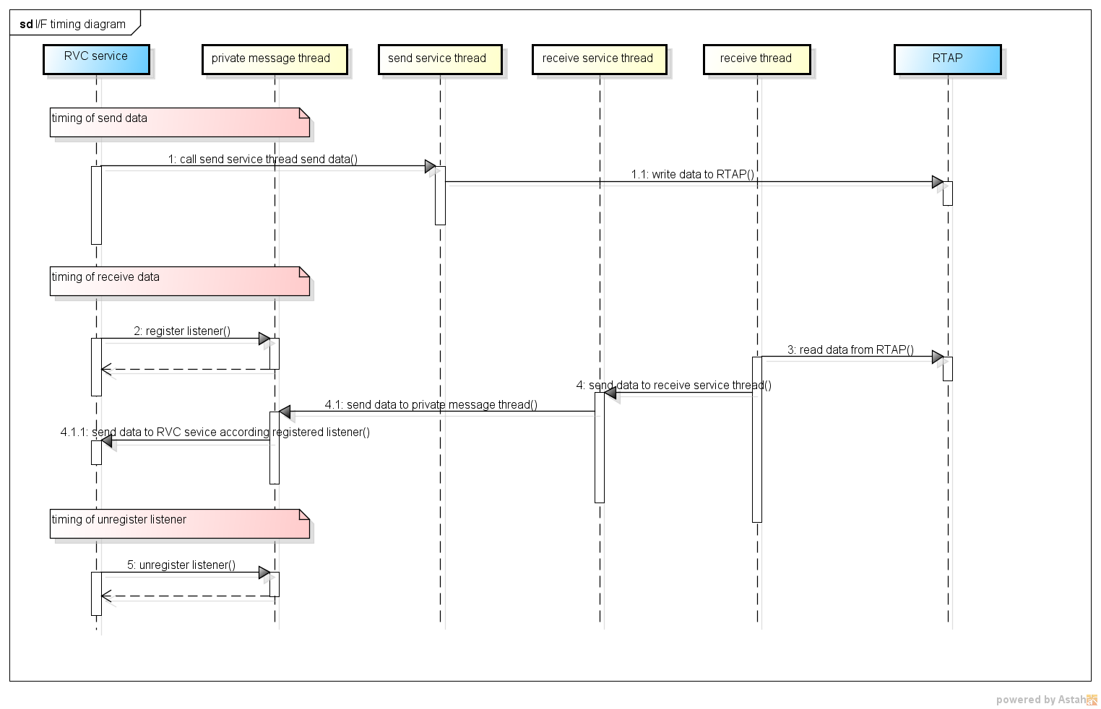

■ Sequenceの説明
I/F timing diagram.

■ 模块间Write→ReadデータSequence(★必须作成⇒此部分设计时必须考虑。)

none

■模块间Write→ReadデータSequenceの説明

StateChart
■ 状態遷移図
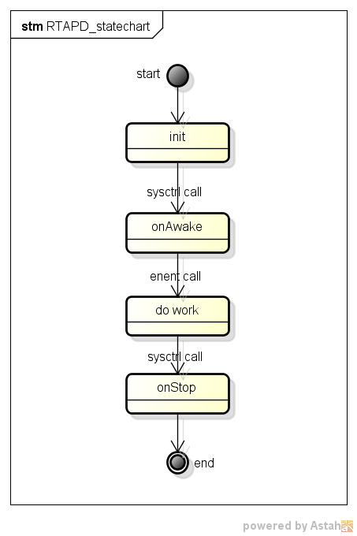

■ 遷移の説明

sysd control RTAPD start/stop.

変数一覧
変数一覧 |  |  |  |  |  |  |  |  |  |  |  | 目次に戻る

◆変数構成
※如果没有全局变量，请在A17单元格里写明“无全局变量”。

例
変数構成は以下の表の通り
NO | 変数名 | 型 | 新規/変更/ 既存/削除 | 初期値 | Size(Byte) | 上限値 | 下限値 | 内容 | 変更目的(追加目的) | 内部/ 外部 | 備考
≪bcan_ctrl_sys.h≫
1 | bcan_ctrl_status | BCAN_CTRL_STATUS | 既存 | 0x00 |  | 0x10 | 0x00 | B-CAN状態制御管理情報 | - | 内部 | -
≪bcan_diag_sys.h≫
1 | bcan_diag_info | BCAN_DIAG_INFO | 既存 | 0x00 |  | 0xFF | 0x00 | ダイアグ管理情報 | - | 内部 | -
≪bcan_rx_sys.h≫
1 | bcan_rx_status | unsigned char | 既存 | 0x00 |  | 0x03 | 0x00 | 受信制御タスク状態 | - | 内部 | -
2 | bcan_rx_data[BCAN_RX_MAX_FRAME] | B_CAN_ExIDFrame | 新規 | 0x00 |  | 0xFF | 0x00 | 受信フレーム格納領域 | - | 内部 | -
3 | bcan_rx_dcd_data[BCAN_RX_MAX_FRAME_TYPE] | BCAN_RX_DCD_DATA | 変更 | 0x00 |  | 0xFF | 0x00 | デコードデータ格納領域 | - | 内部 | -
4 | bcan_rx_event | BCAN_RX_EVENT_INFO | 削除 | 0x00 |  | 0x02 | 0x00 | イベントフレーム管理情報 | - | 内部 | -
无全局变量
1
2
3

